Статистика
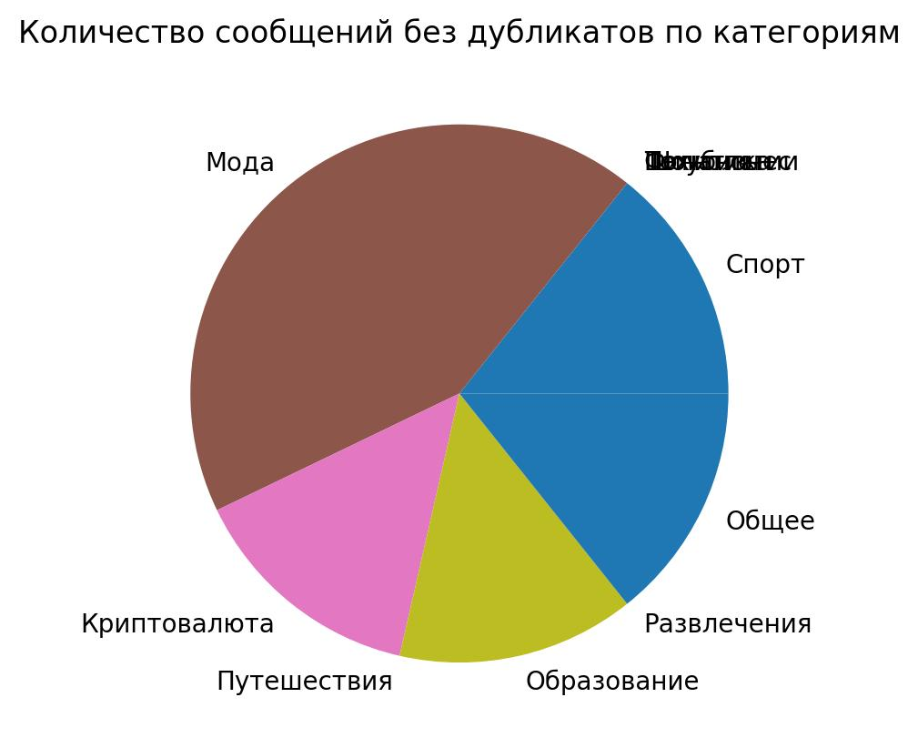
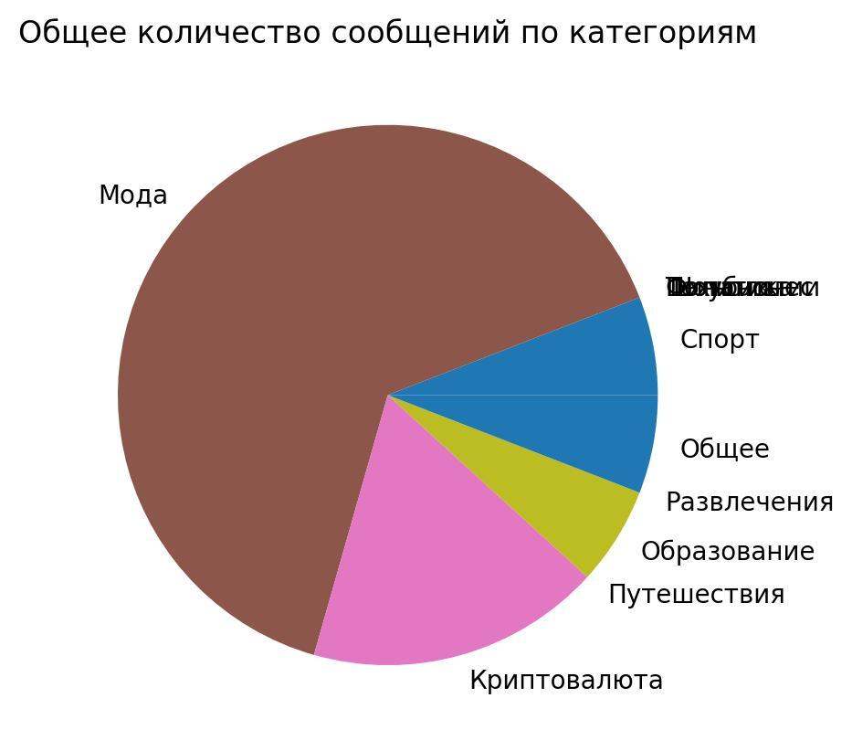
 | Название категории | Общее количество | Количество без дубликтов
0 | Спорт | 1 | 1
1 | Технологии | 0 | 0
2 | Финансы | 0 | 0
3 | Политика | 0 | 0
4 | Шоубизнес | 0 | 0
5 | Мода | 11 | 3
6 | Криптовалюта | 3 | 1
7 | Путешествия | 0 | 0
8 | Образование | 1 | 1
9 | Развлечения | 0 | 0
10 | Общее | 1 | 1

